Portada
Casos de prueba - Flujo Cajero Automático |  | Por favor elabora los casos de prueba que creas necesario elaborar , tratando de cubir el funcionamiento del cajero automatico, segun el siguiente diagrama.

 | Módulo #9 | Identificar el flujo principal y generar solo de 3 a 5 casos de prueba.
 | Actividad #2 CAJERO AUTOMÁTICO.
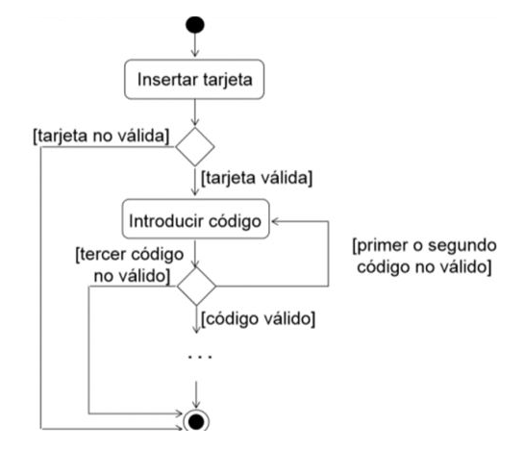
 | Fecha: 01/02/2023

Vescovo, Daiana Abigail.

